Sheet
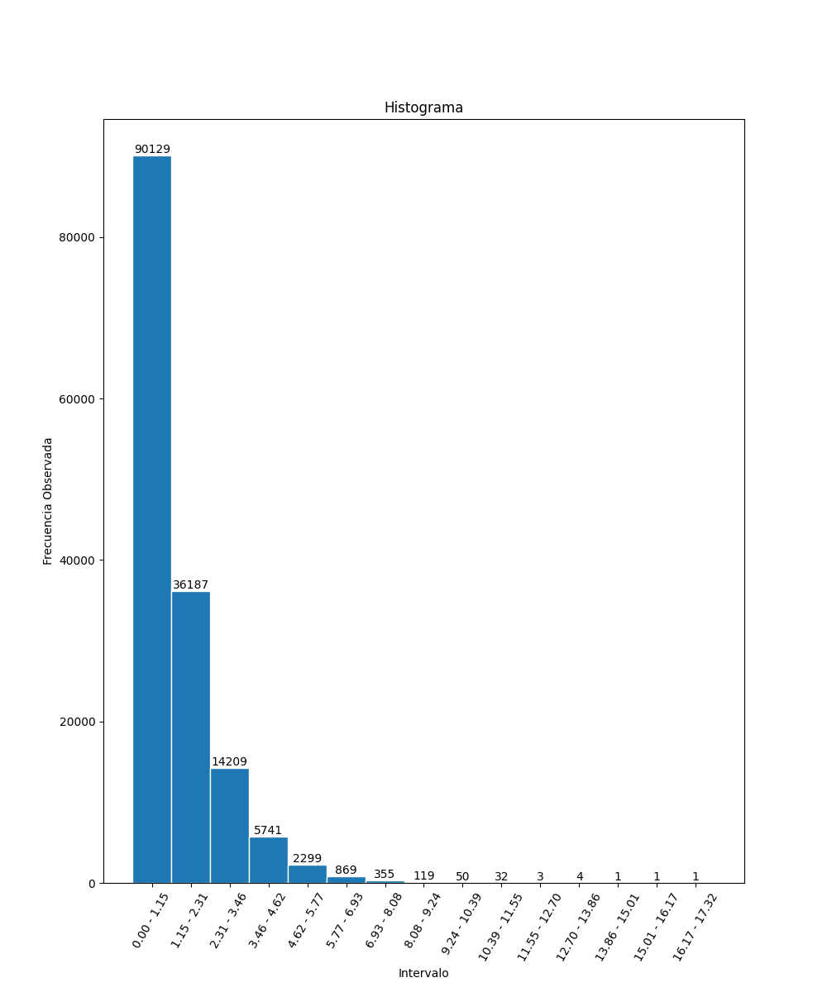
N | Nº Aleatorio | Lim. Inf | Lim. Sup | Fo
1 | 2.781 | 0 | 1.15 | 90129
2 | 3.0192 | 1.15 | 2.31 | 36187
3 | 0.454 | 2.31 | 3.46 | 14209
4 | 0.3831 | 3.46 | 4.62 | 5741
5 | 5.4014 | 4.62 | 5.77 | 2299
6 | 0.4958 | 5.77 | 6.93 | 869
7 | 1.6936 | 6.93 | 8.08 | 355
8 | 1.8579 | 8.08 | 9.24 | 119
9 | 0.3953 | 9.24 | 10.39 | 50
10 | 1.0118 | 10.39 | 11.55 | 32
11 | 0.6408 | 11.55 | 12.7 | 3
12 | 0.1389 | 12.7 | 13.86 | 4
13 | 0.9064 | 13.86 | 15.01 | 1
14 | 1.9353 | 15.01 | 16.17 | 1
15 | 0.3045 | 16.17 | 17.32 | 1
16 | 0.789
17 | 0.0405
18 | 2.6597
19 | 1.4499
20 | 0.6339
21 | 0.3551
22 | 1.5523
23 | 0.0355
24 | 5.7407
25 | 1.3353
26 | 0.5373
27 | 1.5896
28 | 0.844
29 | 0.0438
30 | 0.0484
31 | 0.395
32 | 4.1698
33 | 0.0811
34 | 0.227
35 | 1.6154
36 | 0.7378
37 | 0.5182
38 | 0.7792
39 | 1.4309
40 | 1.3681
41 | 2.1202
42 | 0.2826
43 | 0.3316
44 | 0.5182
45 | 0.2122
46 | 1.711
47 | 0.5475
48 | 0.1849
49 | 0.7996
50 | 2.3275
51 | 3.835
52 | 2.8736
53 | 1.0176
54 | 0.0242
55 | 2.5428
56 | 0.4099
57 | 0.4282
58 | 2.5872
59 | 0.9965
60 | 1.1193
61 | 0.0476
62 | 0.6606
63 | 1.8268
64 | 1.1177
65 | 3.5691
66 | 0.1686
67 | 0.6449
68 | 0.9907
69 | 1.6286
70 | 0.4519
71 | 2.1143
72 | 4.2508
73 | 1.7519
74 | 0.146
75 | 0.4639
76 | 0.3182
77 | 0.7828
78 | 2.4122
79 | 0.7783
80 | 0.6501
81 | 0.5758
82 | 0.1137
83 | 0.6086
84 | 0.5502
85 | 4.4841
86 | 0.1633
87 | 2.82
88 | 0.0123
89 | 0.0455
90 | 0.011
91 | 1.213
92 | 1.2835
93 | 0.8846
94 | 1.3199
95 | 0.118
96 | 0.7019
97 | 1.0707
98 | 0.0881
99 | 1.0064
100 | 0.1166
101 | 3.1458
102 | 0.4562
103 | 0.3678
104 | 3.2288
105 | 1.2246
106 | 0.1871
107 | 1.2659
108 | 0.4187
109 | 1.4068
110 | 2.7981
111 | 1.1258
112 | 0.2277
113 | 0.528
114 | 0.2486
115 | 1.2026
116 | 2.376
117 | 2.0373
118 | 0.6469
119 | 0.8467
120 | 0.5159
121 | 2.3485
122 | 0.8225
123 | 0.2164
124 | 0.0599
125 | 0.0425
126 | 0.2003
127 | 0.7045
128 | 2.6909
129 | 0.251
130 | 0.0086
131 | 0.0887
132 | 0.0892
133 | 0.1724
134 | 0.8118
135 | 1.7044
136 | 0.6727
137 | 2.1995
138 | 0.4384
139 | 2.1687
140 | 0.2138
141 | 0.0748
142 | 2.4814
143 | 2.9246
144 | 0.4506
145 | 1.167
146 | 3.7045
147 | 0.2776
148 | 0.1057
149 | 1.8081
150 | 0.9748
151 | 0.5262
152 | 1.0096
153 | 3.1713
154 | 0.2494
155 | 0.3967
156 | 0.0494
157 | 0.5433
158 | 2.1585
159 | 2.2405
160 | 3.5194
161 | 0.9146
162 | 0.6931
163 | 0.4019
164 | 1.3741
165 | 3.5736
166 | 0.0399
167 | 0.2305
168 | 0.3639
169 | 0.6561
170 | 0.6634
171 | 2.0367
172 | 0.1393
173 | 0.7034
174 | 0.4708
175 | 0.1189
176 | 0.0119
177 | 2.5748
178 | 0.1004
179 | 1.2761
180 | 1.7567
181 | 4.0492
182 | 0.833
183 | 4.9969
184 | 0.0255
185 | 0.4973
186 | 0.5747
187 | 0.4026
188 | 0.5727
189 | 3.4686
190 | 2.2081
191 | 0.2796
192 | 0.6895
193 | 0.677
194 | 0.4091
195 | 0.1215
196 | 1.4414
197 | 0.1735
198 | 0.3411
199 | 2.0949
200 | 2.4079
201 | 1.9436
202 | 0.0258
203 | 0.064
204 | 0.4023
205 | 0.5082
206 | 1.4501
207 | 0.2765
208 | 0.2215
209 | 1.5785
210 | 0.8606
211 | 0.9732
212 | 0.9457
213 | 0.0475
214 | 0.8715
215 | 0.6743
216 | 1.1731
217 | 0.4073
218 | 1.627
219 | 0.2341
220 | 0.844
221 | 0.0616
222 | 1.2844
223 | 0.1438
224 | 0.3666
225 | 1.5051
226 | 0.499
227 | 1.361
228 | 2.0703
229 | 2.6479
230 | 1.1671
231 | 0.0436
232 | 0.0133
233 | 1.5393
234 | 0.3888
235 | 0.6035
236 | 0.66
237 | 1.9803
238 | 1.5876
239 | 0.3181
240 | 0.985
241 | 1.858
242 | 2.1836
243 | 0.4223
244 | 0.4308
245 | 1.6482
246 | 1.589
247 | 3.1836
248 | 3.7848
249 | 0.1527
250 | 0.013
251 | 0.3969
252 | 0.6308
253 | 0.7373
254 | 1.2219
255 | 2.3351
256 | 0.2291
257 | 1.6435
258 | 2.078
259 | 0.1747
260 | 0.533
261 | 0.082
262 | 3.3291
263 | 1.9903
264 | 0.4497
265 | 0.6586
266 | 0.2162
267 | 0.5513
268 | 0.4078
269 | 2.6089
270 | 0.4284
271 | 0.7527
272 | 2.6442
273 | 0.1816
274 | 0.9321
275 | 0.2158
276 | 3.1507
277 | 2.4821
278 | 0.7614
279 | 0.6041
280 | 0.3194
281 | 4.5325
282 | 0.6065
283 | 0.8083
284 | 0.6211
285 | 2.5405
286 | 0.1561
287 | 0.9711
288 | 0.5186
289 | 1.6407
290 | 1.3518
291 | 2.6864
292 | 1.0179
293 | 1.2076
294 | 0.7642
295 | 0.4009
296 | 0.6033
297 | 1.7289
298 | 0.773
299 | 0.8921
300 | 0.7963
301 | 1.0133
302 | 0.5317
303 | 0.077
304 | 1.558
305 | 0.0875
306 | 0.0396
307 | 0.1846
308 | 1.4179
309 | 0.0765
310 | 0.5403
311 | 0.5519
312 | 2.089
313 | 0.9019
314 | 6.9228
315 | 7.1751
316 | 2.6541
317 | 2.0416
318 | 1.3682
319 | 0.4364
320 | 3.991
321 | 0.5253
322 | 1.9074
323 | 0.5637
324 | 0.1714
325 | 0.2001
326 | 0.4014
327 | 0.7271
328 | 0.3559
329 | 0.6514
330 | 0.1131
331 | 0.6235
332 | 1.8376
333 | 1.4634
334 | 1.0517
335 | 1.3123
336 | 1.6643
337 | 2.0758
338 | 0.3164
339 | 0.206
340 | 0.7079
341 | 0.8177
342 | 0.4502
343 | 3.755
344 | 1.0961
345 | 1.093
346 | 1.319
347 | 0.0304
348 | 1.3891
349 | 1.03
350 | 3.8823
351 | 0.3374
352 | 1.5328
353 | 1.7413
354 | 0.5369
355 | 1.2611
356 | 0.1974
357 | 1.7826
358 | 0.1292
359 | 0.147
360 | 0.5574
361 | 1.7464
362 | 0.4526
363 | 0.5938
364 | 0.3082
365 | 2.8964
366 | 1.564
367 | 0.0929
368 | 1.7609
369 | 0.7476
370 | 0.4823
371 | 1.3126
372 | 0.5944
373 | 0.4617
374 | 3.5415
375 | 1.9529
376 | 1.2487
377 | 0.8232
378 | 0.708
379 | 1.5482
380 | 1.1569
381 | 2.2242
382 | 1.0134
383 | 0.1989
384 | 0.7829
385 | 0.0849
386 | 0.4584
387 | 2.4912
388 | 0.8297
389 | 1.7249
390 | 0.2457
391 | 2.6407
392 | 1.5944
393 | 2.1131
394 | 1.0779
395 | 0.0656
396 | 0.6618
397 | 1.8696
398 | 0.6059
399 | 1.0475
400 | 0.4015
401 | 0.0083
402 | 0.1144
403 | 0.9484
404 | 0.961
405 | 0.0509
406 | 1.0668
407 | 0.6222
408 | 2.4046
409 | 0.4074
410 | 3.8339
411 | 1.3873
412 | 0.2451
413 | 0.549
414 | 0.1991
415 | 0.3525
416 | 0.0097
417 | 0.2833
418 | 1.1092
419 | 1.686
420 | 0.6102
421 | 0.7755
422 | 2.268
423 | 1.287
424 | 0.0066
425 | 1.0837
426 | 4.6664
427 | 0.8255
428 | 1.1155
429 | 2.9234
430 | 0.3613
431 | 0.7149
432 | 2.0241
433 | 0.2043
434 | 0.9557
435 | 0.3402
436 | 1.3217
437 | 0.3021
438 | 0.5941
439 | 5.5333
440 | 0.1932
441 | 1.0428
442 | 0.3974
443 | 4.7614
444 | 0.221
445 | 1.2265
446 | 2.2431
447 | 3.2859
448 | 0.1173
449 | 3.4199
450 | 0.8189
451 | 0.9739
452 | 1.9989
453 | 1.775
454 | 2.198
455 | 0.3392
456 | 0.9144
457 | 0.1659
458 | 0.3772
459 | 0.2621
460 | 0.7335
461 | 0.3414
462 | 1.0275
463 | 0.3177
464 | 2.4753
465 | 9.1228
466 | 2.07
467 | 1.197
468 | 0.5452
469 | 0.2528
470 | 2.1004
471 | 0.2207
472 | 0.1564
473 | 1.3653
474 | 0.5491
475 | 1.7489
476 | 0.5962
477 | 0.218
478 | 0.5435
479 | 0.2609
480 | 0.8063
481 | 1.4424
482 | 0.2833
483 | 1.7413
484 | 3.3319
485 | 0.1547
486 | 0.7604
487 | 0.3004
488 | 1.4386
489 | 0.4579
490 | 3.251
491 | 1.0509
492 | 0.035
493 | 3.9726
494 | 0.0289
495 | 0.3611
496 | 0.5101
497 | 0.348
498 | 1.1307
499 | 0.2145
500 | 0.3464
501 | 0.1797
502 | 1.6966
503 | 1.3476
504 | 0.0165
505 | 0.4993
506 | 1.3038
507 | 3.0562
508 | 1.9716
509 | 5.1562
510 | 1.2876
511 | 1.4717
512 | 0.8881
513 | 0.8101
514 | 1.8762
515 | 3.2924
516 | 3.4135
517 | 0.1772
518 | 0.7952
519 | 2.4972
520 | 1.7937
521 | 0.9493
522 | 0.2158
523 | 2.7329
524 | 0.1612
525 | 1.5263
526 | 5.9252
527 | 1.706
528 | 1.1524
529 | 4.2414
530 | 0.4222
531 | 0.7638
532 | 0.2485
533 | 1.5074
534 | 5.4881
535 | 0.6531
536 | 0.7299
537 | 2.0384
538 | 1.0503
539 | 0.2638
540 | 4.1773
541 | 2.5356
542 | 2.2655
543 | 7.2304
544 | 0.1197
545 | 0.8384
546 | 0.2067
547 | 2.4746
548 | 6.8919
549 | 0.3741
550 | 1.4677
551 | 1.0357
552 | 0.1968
553 | 0.309
554 | 1.8629
555 | 0.4881
556 | 0.3175
557 | 0.6699
558 | 2.4166
559 | 2.3814
560 | 1.8527
561 | 1.0928
562 | 1.8793
563 | 2.5706
564 | 1.7747
565 | 3.0087
566 | 0.8016
567 | 0.1813
568 | 2.5073
569 | 3.0851
570 | 0.0919
571 | 1.4257
572 | 0.3287
573 | 0.6363
574 | 0.0281
575 | 2.5421
576 | 0.8848
577 | 0.3643
578 | 2.1351
579 | 0.9131
580 | 3.4293
581 | 0.258
582 | 0.5433
583 | 0.6954
584 | 0.3683
585 | 0.0918
586 | 0.2579
587 | 1.1724
588 | 3.4784
589 | 1.736
590 | 0.2562
591 | 1.1821
592 | 3.1051
593 | 0.1689
594 | 0.9158
595 | 1.2207
596 | 2.9609
597 | 0.8067
598 | 0.0366
599 | 6.9092
600 | 3.2912
601 | 1.4521
602 | 2.4933
603 | 1.2208
604 | 0.4955
605 | 4.4033
606 | 0.0094
607 | 2.0166
608 | 6.1053
609 | 5.4357
610 | 4.4613
611 | 0.5293
612 | 0.0837
613 | 1.3784
614 | 0.7638
615 | 0.6628
616 | 0.8816
617 | 0.5068
618 | 0.4144
619 | 0.0441
620 | 3.6436
621 | 2.4071
622 | 1.5948
623 | 0.9756
624 | 0.1836
625 | 0.7949
626 | 0.7727
627 | 1.729
628 | 0.2194
629 | 0.6739
630 | 1.1342
631 | 0.2596
632 | 0.3962
633 | 0.6444
634 | 0.2821
635 | 1.4171
636 | 0.1531
637 | 1.3692
638 | 3.4912
639 | 0.8381
640 | 1.3417
641 | 2.0571
642 | 2.5552
643 | 2.1636
644 | 0.1451
645 | 0.1397
646 | 0.8896
647 | 0.7344
648 | 0.8322
649 | 0.7448
650 | 1.0206
651 | 0.8135
652 | 1.2932
653 | 0.3094
654 | 2.0911
655 | 0.3456
656 | 1.6616
657 | 0.2501
658 | 1.5731
659 | 1.0702
660 | 0.1082
661 | 1.3846
662 | 2.1184
663 | 0.9436
664 | 0.3307
665 | 0.4279
666 | 0.2937
667 | 1.9706
668 | 1.138
669 | 0.7854
670 | 0.8714
671 | 0.2398
672 | 0.0121
673 | 0.1252
674 | 0.4627
675 | 0.3674
676 | 0.3231
677 | 0.3461
678 | 0.3743
679 | 0.9132
680 | 3.1041
681 | 3.9345
682 | 0.6743
683 | 1.7187
684 | 0.6994
685 | 2.3486
686 | 3.2171
687 | 0.4928
688 | 0.0788
689 | 3.0568
690 | 0.0157
691 | 2.1616
692 | 0.0931
693 | 0.6757
694 | 0.7412
695 | 6.2332
696 | 3.068
697 | 0.7326
698 | 1.8668
699 | 0.8333
700 | 3.2122
701 | 1.2758
702 | 1.4492
703 | 0.6619
704 | 3.0394
705 | 1.2551
706 | 2.8837
707 | 0.7215
708 | 1.5628
709 | 1.5331
710 | 0.4396
711 | 0.4374
712 | 1.9928
713 | 0.8322
714 | 1.0631
715 | 0.4365
716 | 0.358
717 | 0.0347
718 | 0.0734
719 | 1.0299
720 | 1.2473
721 | 3.0757
722 | 0.0083
723 | 0.5537
724 | 5.2884
725 | 1.5787
726 | 0.6586
727 | 0.2184
728 | 1.7463
729 | 2.6237
730 | 0.6387
731 | 3.784
732 | 3.1121
733 | 1.5552
734 | 0.3989
735 | 0.29
736 | 5.0373
737 | 0.7426
738 | 0.7393
739 | 0.4034
740 | 0.8066
741 | 0.9963
742 | 0.293
743 | 2.2934
744 | 0.9953
745 | 0.0034
746 | 0.7382
747 | 1.484
748 | 0.7648
749 | 0.6831
750 | 0.3755
751 | 1.5179
752 | 2.6949
753 | 1.4769
754 | 0.7415
755 | 0.6724
756 | 0.3276
757 | 1.476
758 | 1.0032
759 | 0.5843
760 | 2.3488
761 | 0.1032
762 | 0.4157
763 | 2.1949
764 | 0.0884
765 | 1.4092
766 | 5.5372
767 | 0.6812
768 | 3.5936
769 | 3.2404
770 | 0.2754
771 | 1.8809
772 | 0.146
773 | 0.8682
774 | 0.8305
775 | 0.2361
776 | 1.5893
777 | 1.0524
778 | 2.979
779 | 0.9118
780 | 1.6514
781 | 0.3508
782 | 0.6975
783 | 0.6867
784 | 0.1006
785 | 0.4949
786 | 2.9319
787 | 2.3139
788 | 1.9919
789 | 0.2975
790 | 0.4338
791 | 0.2472
792 | 0.0797
793 | 1.811
794 | 1.2519
795 | 0.9044
796 | 0.3863
797 | 0.4122
798 | 1.2273
799 | 0.436
800 | 0.0276
801 | 1.1403
802 | 0.5092
803 | 2.3726
804 | 1.6007
805 | 0.3186
806 | 4.4336
807 | 1.8105
808 | 2.972
809 | 0.9241
810 | 0.5873
811 | 0.5664
812 | 0.3079
813 | 0.16
814 | 0.7693
815 | 0.1333
816 | 1.5764
817 | 0.591
818 | 2.5509
819 | 0.6074
820 | 1.1438
821 | 2.4811
822 | 0.952
823 | 0.7561
824 | 1.7904
825 | 3.1624
826 | 0.9785
827 | 0.2335
828 | 1.6463
829 | 2.7192
830 | 0.0878
831 | 0.7721
832 | 1.2843
833 | 5.3746
834 | 0.063
835 | 3.291
836 | 3.0227
837 | 0.8425
838 | 1.2053
839 | 0.2584
840 | 0.5691
841 | 0.8748
842 | 2.1491
843 | 2.1927
844 | 0.6059
845 | 1.2825
846 | 0.5563
847 | 1.0292
848 | 1.1858
849 | 3.127
850 | 2.1254
851 | 0.293
852 | 2.061
853 | 0.7829
854 | 0.5389
855 | 0.5936
856 | 1.2773
857 | 3.8094
858 | 0.6589
859 | 1.2388
860 | 0.323
861 | 0.7101
862 | 1.0034
863 | 1.3602
864 | 1.874
865 | 1.2165
866 | 0.055
867 | 0.255
868 | 0.0376
869 | 2.5706
870 | 0.3144
871 | 1.0632
872 | 0.1509
873 | 0.9846
874 | 0.285
875 | 0.1444
876 | 0.9086
877 | 0.0228
878 | 0.3538
879 | 0.8533
880 | 0.2118
881 | 1.6221
882 | 1.3827
883 | 0.7434
884 | 0.1409
885 | 1.0961
886 | 0.1904
887 | 1.1768
888 | 1.9352
889 | 1.3629
890 | 0.3673
891 | 0.9619
892 | 1.291
893 | 0.6925
894 | 0.5013
895 | 0.9199
896 | 2.9394
897 | 0.1776
898 | 0.6692
899 | 0.3062
900 | 0.7552
901 | 1.2871
902 | 1.1245
903 | 0.2606
904 | 0.0987
905 | 0.3079
906 | 6.5131
907 | 0.376
908 | 0.9559
909 | 0.6458
910 | 0.1042
911 | 0.2994
912 | 0.6094
913 | 1.7944
914 | 0.5445
915 | 1.6603
916 | 0.0744
917 | 0.0998
918 | 0.2314
919 | 0.9534
920 | 0.8564
921 | 2.53
922 | 0.0455
923 | 3.8293
924 | 2.1356
925 | 4.1383
926 | 2.2543
927 | 1.4581
928 | 0.1737
929 | 2.4208
930 | 0.6267
931 | 0.6118
932 | 0.4371
933 | 0.2517
934 | 0.5793
935 | 2.5847
936 | 1.0537
937 | 2.7498
938 | 0.0238
939 | 1.2815
940 | 0.3829
941 | 0.0122
942 | 1.8564
943 | 3.7299
944 | 0.1728
945 | 2.7184
...

